상품제안서
랩탑 슬리브 워크패드 노트북 파우치 | 상품코드: S36909

 |  |  |  |  |  |  | 02-713-8555 | www.synergygift.co.kr
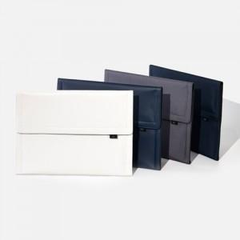 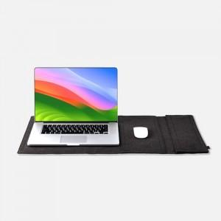 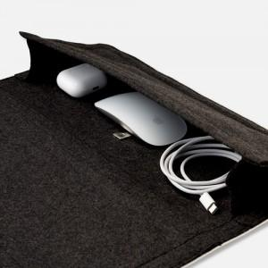

【상세/제작정보】 | 13~16 인치 4 in 1 다기능 워크패드 노트북 파우치

【인쇄/포장옵션】 | 실크 / 포장불가능

【공급단가】 | 수량 | 20~ | 100~ | 300~ | 500~ | 1,000~
*VAT별도 | 클래식13~14인치 | 25,450원 | 24,540원 | 23,630원 | 22,720원 | 21,810원
 | 클래식15~16인치 | 28,000원 | 27,000원 | 26,000원 | 25,000원 | 24,000원
 | 빈티지13~14인치 | 25,450원 | 24,540원 | 23,630원 | 22,720원 | 21,810원
 | 빈티지15~16인치 | 28,000원 | 27,000원 | 26,000원 | 25,000원 | 24,000원

【상품 URL】 | https://www.synergygift.co.kr:443/src/goods_detail.php?gdno=36909

